MODULO
 | ANTE SCORREVOLI PS 19 ( scrivere MISURE in mm ) |  |  |  |  | PS 19 V.7

 | CLICCA E SELEZIONA SE RITIRARE MERCE IN VPA O SE VOLETE LA CONSEGNA
 |  |  |  |  | 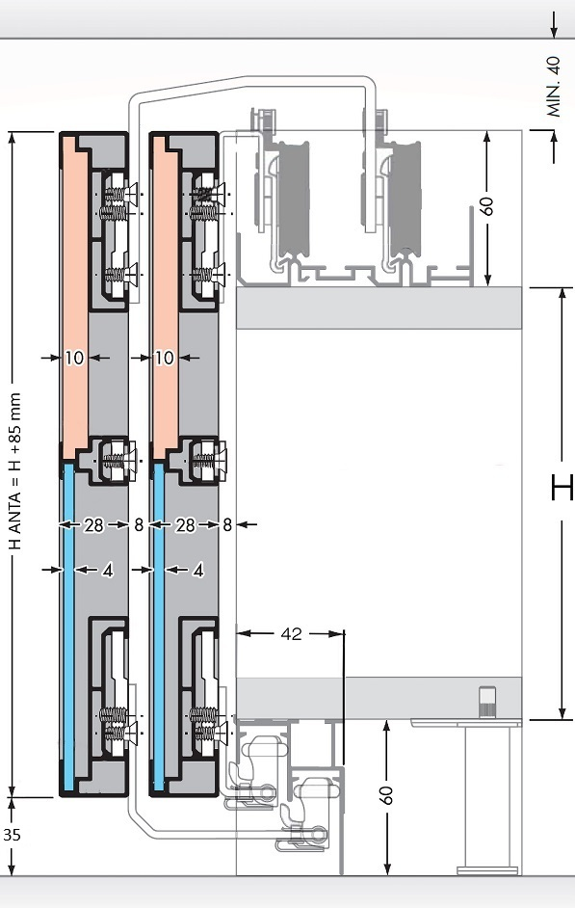
AL PRONTO :

RAGIONE SOCIALE :

CITTA' :

RIFERIMENTO :

VETRO :

FINITURA : |  |  | PREZZO PIENO TOTALE :

MISURA del BINARIO (sopra e sotto) : |  | N° BINARI (la coppia) | € | 0.00

N° ARMADI UGUALI :

H (cappello e basamento compresi) :

L (spalle comprese) :

N° ANTE :

SENSO DI APERTURA ANTA ESTERNA :

N° MANIGLIE : ( A )

N° CONTROMANIGLIE : ( B )

N° MANIGLIE CON CHIUSURA : ( C )

TIPOLOGIA TRAVERSINI :

N° TRAVERSINI :

AMMORTIZZATE :

CARTER DI COPERTURA :

MONTATE :

NOTE :

